상품제안서
원터치 스마트 줄자 1.5m | 상품코드: S38646

 |  |  |  |  |  |  | 02-713-8555 | www.synergygift.co.kr
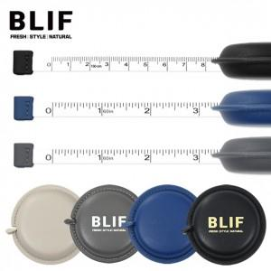

【상세/제작정보】 | <span style="font-size: 14pt;">※ 기본 벌크출고 상품입니다.</span>

【인쇄/포장옵션】 | 실크, 풀칼라 / OPP(비닐)

【공급단가】 | 수량 | 50~ | 100~ | 500~ | 1,000~ | 2,000~
*VAT별도 | 블랙 | 2,860원 | 2,810원 | 2,750원 | 2,640원 | 2,530원
 | 네이비 | 2,860원 | 2,810원 | 2,750원 | 2,640원 | 2,530원
 | 아이보리 | 2,860원 | 2,810원 | 2,750원 | 2,640원 | 2,530원
 | 그레이 | 2,860원 | 2,810원 | 2,750원 | 2,640원 | 2,530원

【상품 URL】 | https://www.synergygift.co.kr:443/src/goods_detail.php?gdno=38646

